IO関連
詳細設計書 |  | 論理名称 |  |  |  |  | システムID | NK |  | 改訂日 | 2023-06-06
 |  | 物理名称 |  | 社員情報一覧 |  |  | システム名称 | 勤怠管理システム |  | 改訂者 | 賈則慧

I/O関連図

社員情報一覧
ログイン
基本情報登録
 |  |  |  | ログインボタン |  |  |  |  | 追加ボタン

パラメータ一覧
No | 論理名称 |  | 物理名称 |  | I/O | 備考
1 | 社員ID |  | USER_ID |  | I
2 | 所属 |  | DEPARTMENT |  | I
3 | 入社年月日 |  | CALENDAR_DATE |  | I
4 | 氏名 |  | NAME |  | I
5 | 性別 |  | SEX |  | I
6 | 年齢 |  | AGE |  | I
7 | メールアドレス |  | MAIL_ADDRESS |  | I
8
9
テーブル一覧
No | 論理名称 |  | 物理名称 |  | I/O | 備考
1 | T_USERS |  | 社員アカウント |  | I/O
2
3
4
5
6
7
8
9
ファイル一覧
No | 論理名称 |  | 物理名称 |  | I/O | 備考
1
2
3
4
5
6
7
8
9

画面イメージ
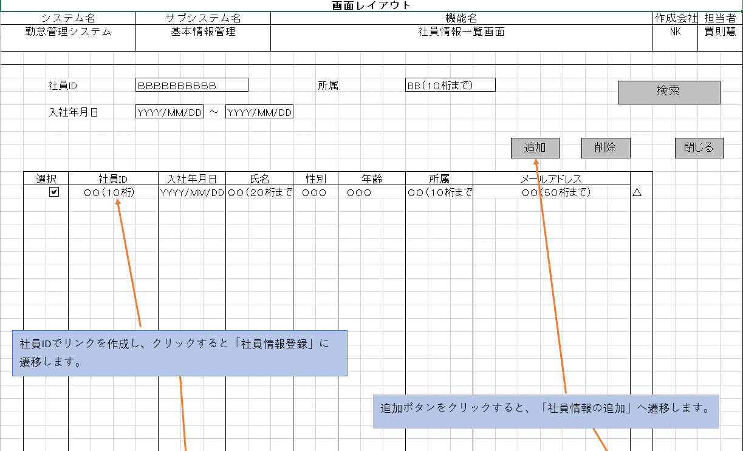
詳細設計書 | 論理名称 |  | システムID | NK | 改訂日 | 2023-06-06
 | 物理名称 | 社員情報一覧 | システム名称 | 勤怠管理システム | 改訂者 | 賈則慧
画面イメージ

